別紙3（報告書）
（別紙3）
地域における女性医師等支援のための会 開 催 報 告 書

１．団体名・代表者名：

２．会の名称 ：

：
３．開催日時： |  |  |  | 令和 年 月 日（ 曜日） 時 分 ～ 時 分

４．開催場所(Web配信元）：

（分かる範囲）
５． 参加者数 ： |  |  |  |  | 名 | （うちWEB参加者 名） |  |  |  |  |  |  | （女性 |  |  | 名、男性 | 名）
 |  |  | 内 訳 |  |  | 医師 |  | 名 | （うち研修医 |  |  |  |  | 名）
 |  |  |  |  |  | 医学生 |  | 名 |  | その他 |  | 名 |  |  | ※名簿を添付してください

✔
６． 託児室併設の有無
 |  | 有 → 利用実績（子どもの人数） |  |  |  |  |  |  |  |  | 人 |  |  | 無

✔
７．申込者による参加者アンケート実施の有無
 |  | 有 →Googleフォームより入力
 |  | 有 →アンケート用紙に記入（結果をご提供ください）
 |  | 無

※それぞれ１部ずつご提供ください。
✔
✔
✔
8． その他の添付資料 |  |  |  |  |  |  |  |  |  |  |  |  |  |  |  |  |  | ✔をご回答部分へ移動するか、回答部分に１を代入ください。
 |  | 当日の配布資料 |  |  |  |  | 記録集、会報等に掲載された記事 等
 |  | その他（ |  |  |  |  |  |  |  |  |  |  |  |  |  | ）

✔
9． 次第またはプログラム
 |  | 添付のとおり

✔
 |  |  |  |  |  |  |  |  |  |  |  |  |  |  |  |  | →次ページへ
10． 議事内容、要旨
 | 添付のとおり |  |  |  |  |  | 以下のとおり （以下の欄に記載してください）

・講演のテーマ、主な話題 等

・参加者からの意見、要望 等

・今後の課題、予定（本会合について）

・その他

✔

別紙4 開催費用申請書
 |  |  |  |  |  | （別紙4）

 | 開催費用申請書

 |  |  | 年 月 日

 | 福岡県医師会 御中

 |  |  | 団体名：
 |  |  | 代表者名：

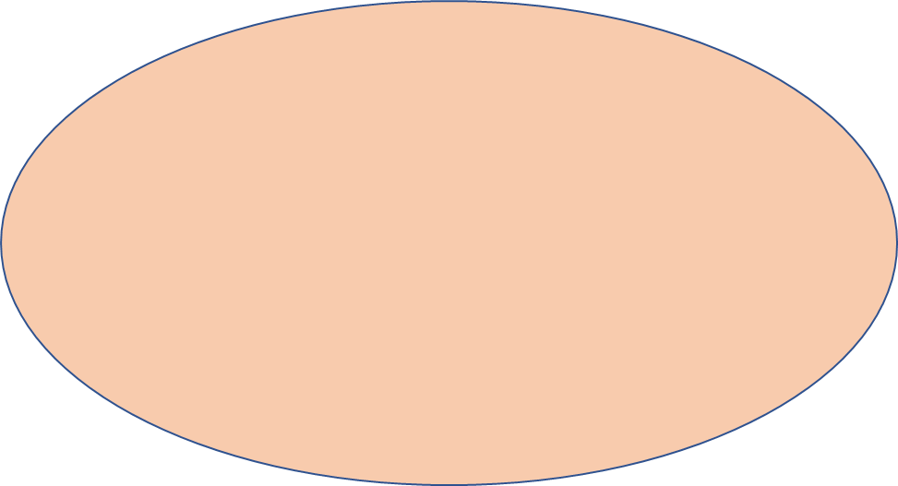
「地域における女性医師等支援のための会」開催に伴う費用を、
下記の通り申請いたします。
ご記入される前に
別添１
「費用申請に関する注意事項」
別添２
「費用申請に添付する領収書等について」
をご確認ください。
 |  | 項 目 |  | 金 額 | 領収証写 同封確認欄

 |  | 合 計 |  | 円
 |  | 申 請 額 |  | 円

 | ○振込先
 |  | 銀行名
 |  | 支店名
 |  | 預金種目 | （ 普通 ・ 当座 ）
 |  | 口座番号
 |  | 口座名義 ← 必ずフリガナを明記してください。

